企画書
要求分析／企画書 | システム名 | 作成者 | 作成日 | ページ

試験時は提出不要

機能要求
要求分析／機能要求 | システム名 | 作成者 | 作成日 | ページ

試験時は提出不要

システム構成図
要求分析／システム構成図 | システム名 | 作成者 | 作成日 | ページ

試験時は提出不要

ユースケースモデル
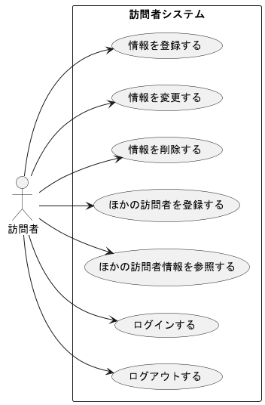
要求分析／ユースケースモデル | システム名 | 作成者 | 作成日 | ページ

ロバストネス図（ログイン)
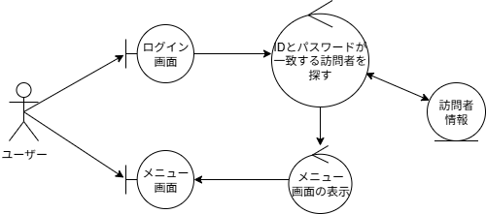
予備設計／ロバストネス図 | システム名 | 作成者 | 作成日 | ページ

 | ユースケース名

シーケンス図（ログイン）
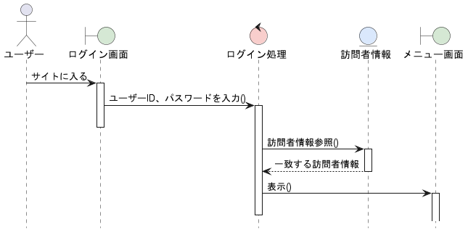
詳細／シーケンス図 | システム名 | 作成者 | 作成日 | ページ

 | ユースケース名

ロバストネス図（ログアウト）
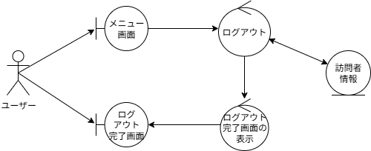
予備設計／ロバストネス図 | システム名 | 作成者 | 作成日 | ページ

 | ユースケース名

シーケンス図（ログアウト）
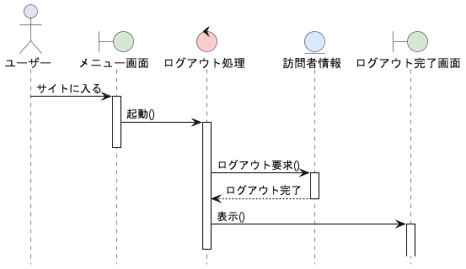
詳細／シーケンス図 | システム名 | 作成者 | 作成日 | ページ

 | ユースケース名

ロバストネス図（登録）
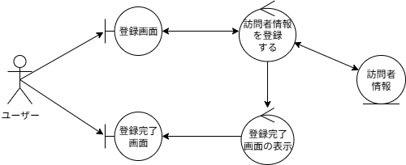
予備設計／ロバストネス図 | システム名 | 作成者 | 作成日 | ページ

 | ユースケース名

シーケンス図（登録）
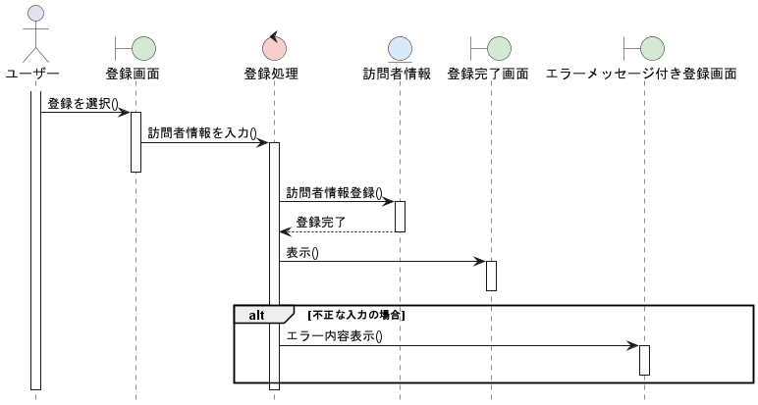
詳細／シーケンス図 | システム名 | 作成者 | 作成日 | ページ

 | ユースケース名

ロバストネス図（参照）
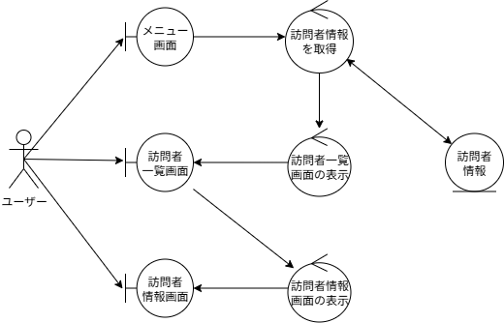
予備設計／ロバストネス図 | システム名 | 作成者 | 作成日 | ページ

 | ユースケース名

シーケンス図（参照）
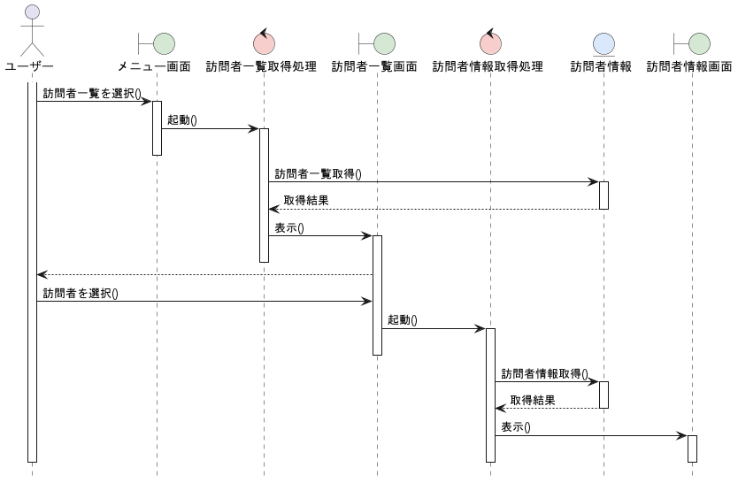
詳細／シーケンス図 | システム名 | 作成者 | 作成日 | ページ

 | ユースケース名

画面遷移図（UC_）
要求分析／画面遷移図 | システム名 | 作成者 | 作成日 | ページ

 | ユースケース名

試験時は提出不要

